1


Foto 01 - REFORMA DA ESCOLA DO LOGRADOURO

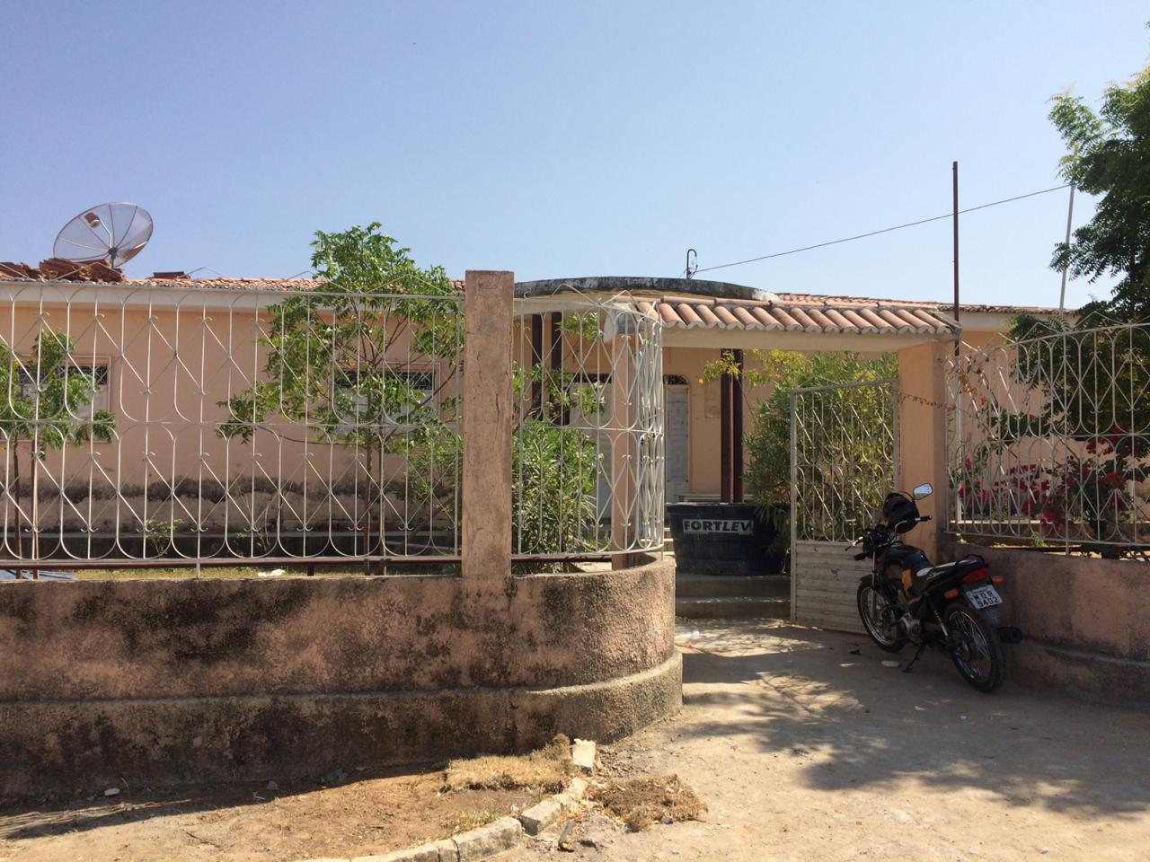

Foto 02 - REFORMA DA ESCOLA DO LOGRADOURO

PREFEITURA MUNICIPAL DE COREMAS | Relatório Fotográfico

2
Foto 03 - REFORMA DA ESCOLA DO LOGRADOURO

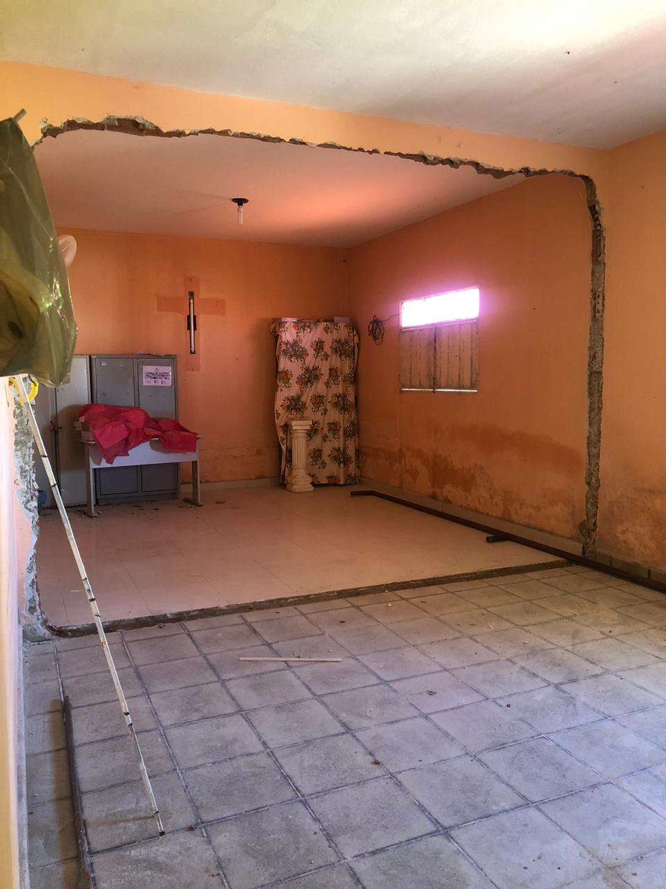

Foto 04 -REFORMA DA ESCOLA DO LOGRADOURO

PREFEITURA MUNICIPAL DE COREMAS | Relatório Fotográfico

3
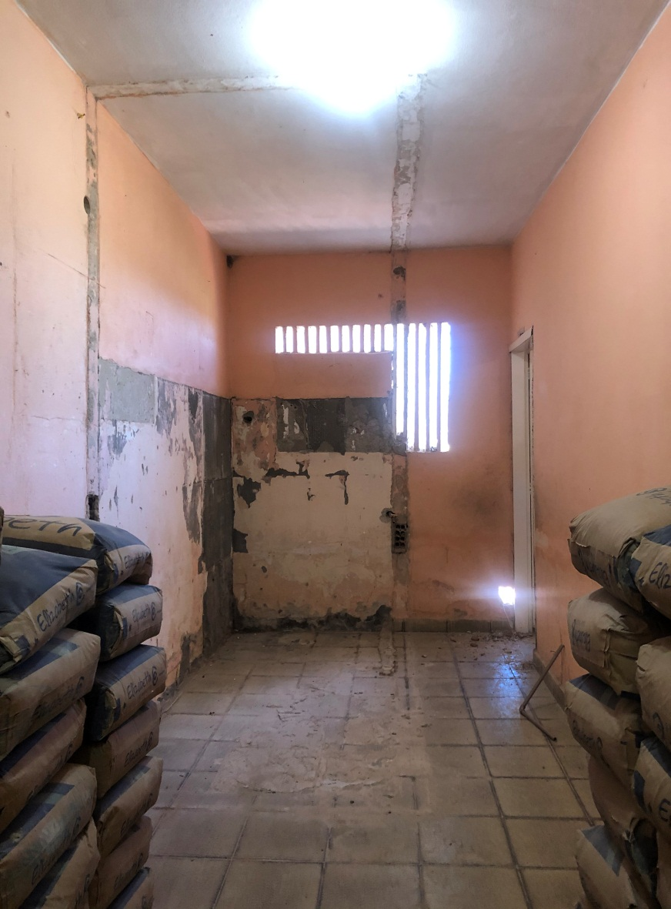

Foto 05 - REFORMA DA ESCOLA DO LOGRADOURO

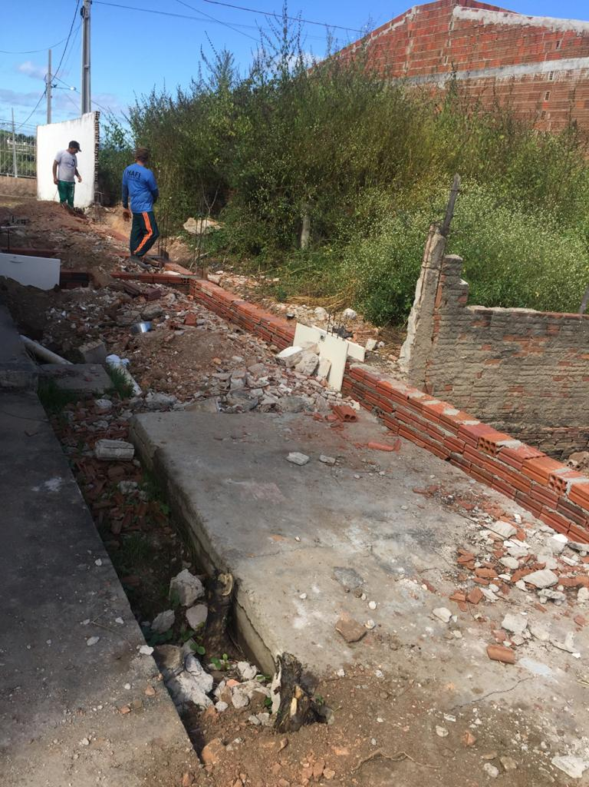

Foto 06 - REFORMA DA ESCOLA DO LOGRADOURO

PREFEITURA MUNICIPAL DE COREMAS | Relatório Fotográfico

4
Foto 07 - REFORMA DA ESCOLA DO LOGRADOURO

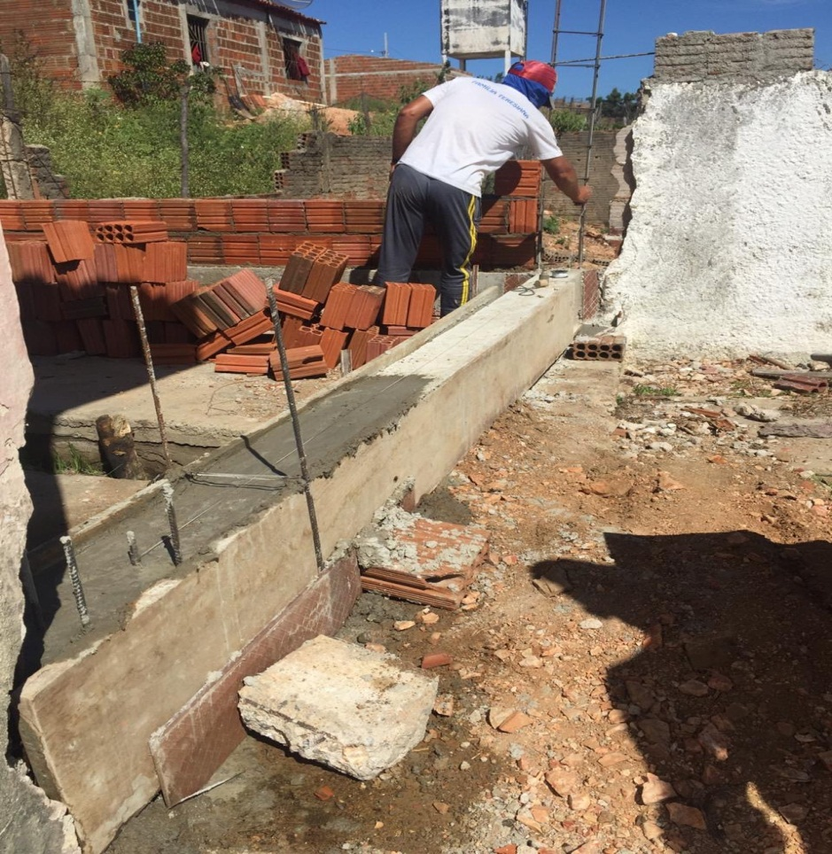

Foto 08 - REFORMA DA ESCOLA DO LOGRADOURO

PREFEITURA MUNICIPAL DE COREMAS | Relatório Fotográfico

5
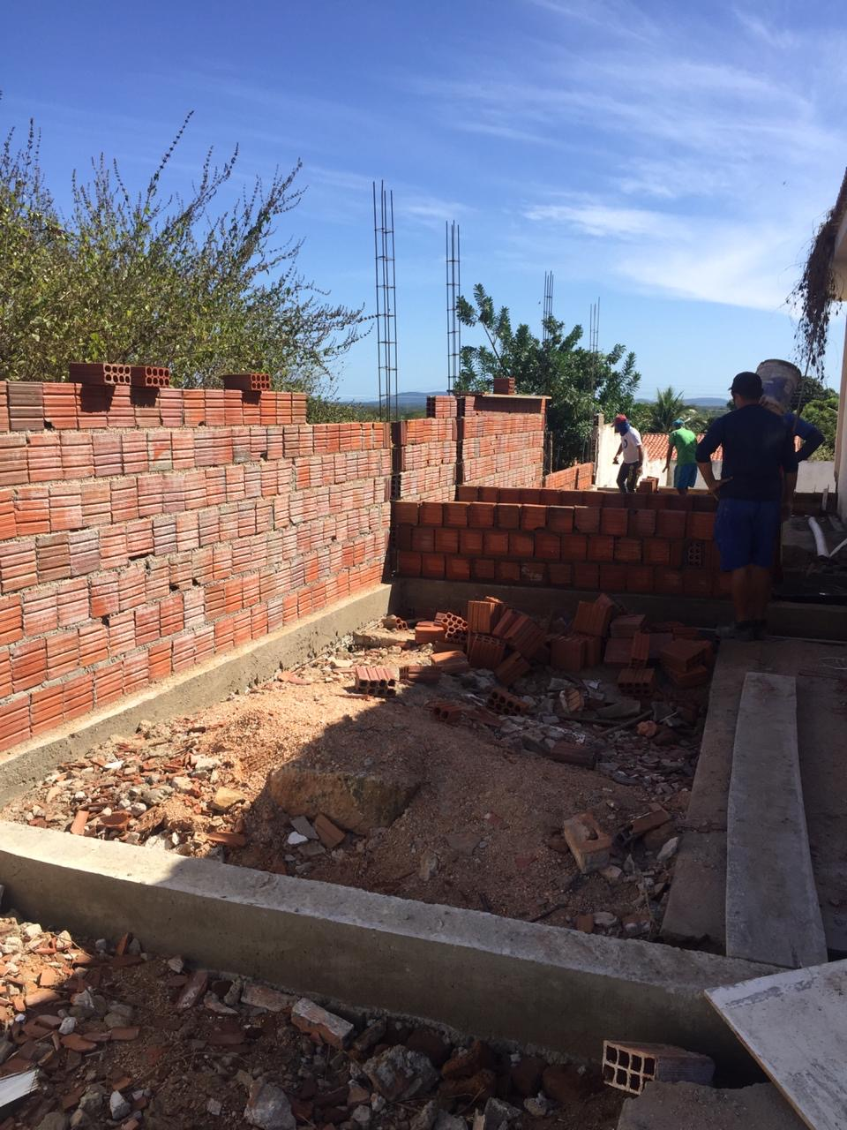

Foto 09 - REFORMA DA ESCOLA DO LOGRADOURO

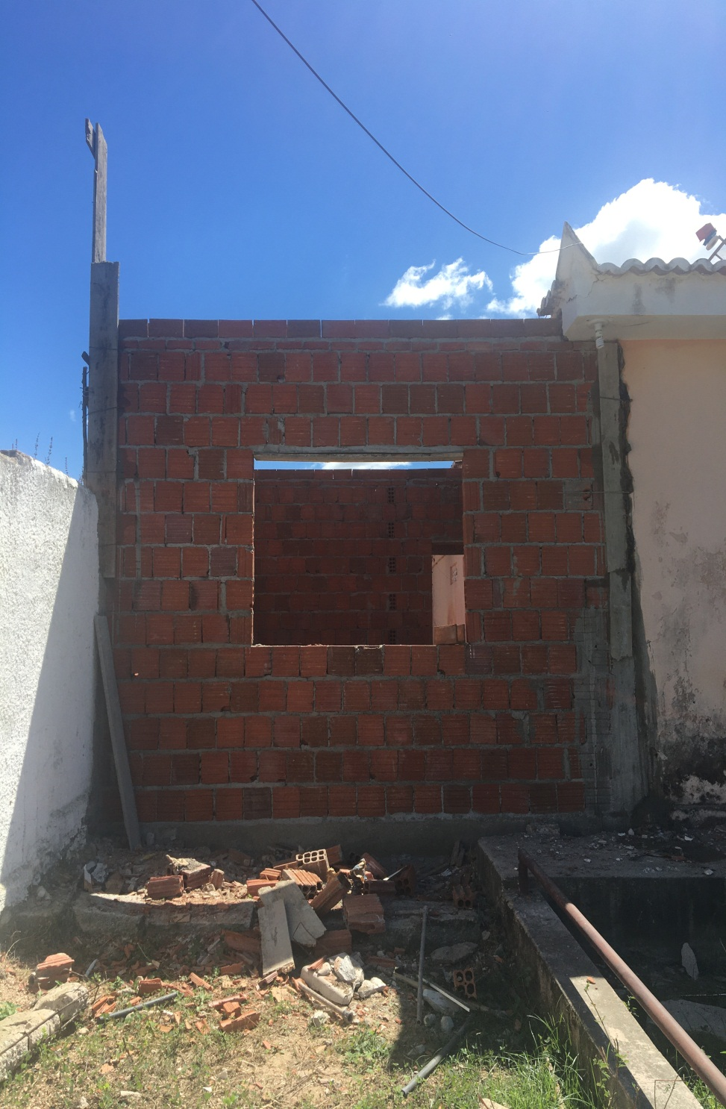

Foto 10 - REFORMA DA ESCOLA DO LOGRADOURO

PREFEITURA MUNICIPAL DE COREMAS | Relatório Fotográfico

6
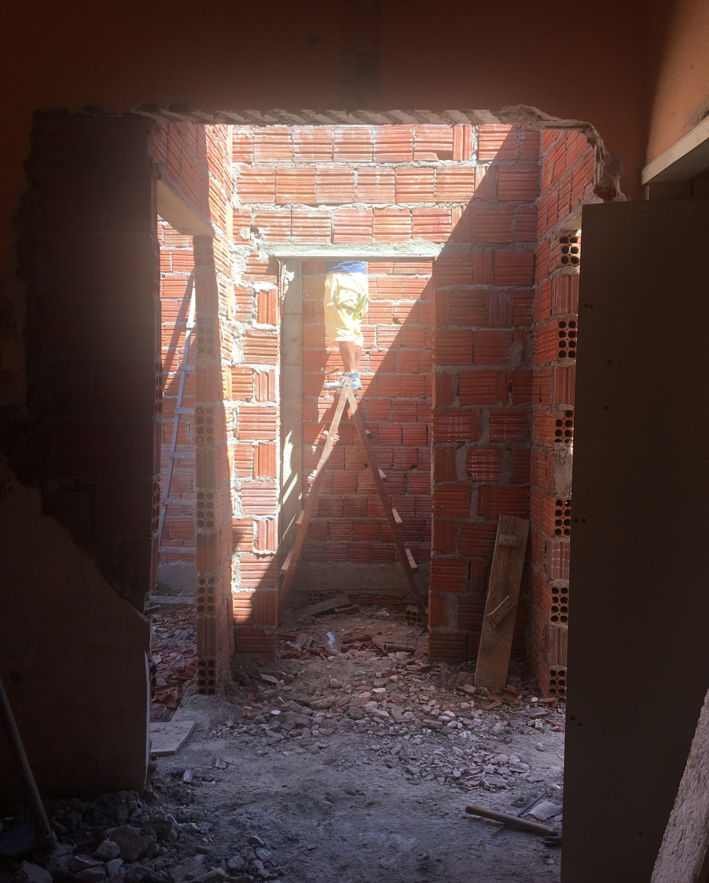

Foto 11 - REFORMA DA ESCOLA DO LOGRADOURO

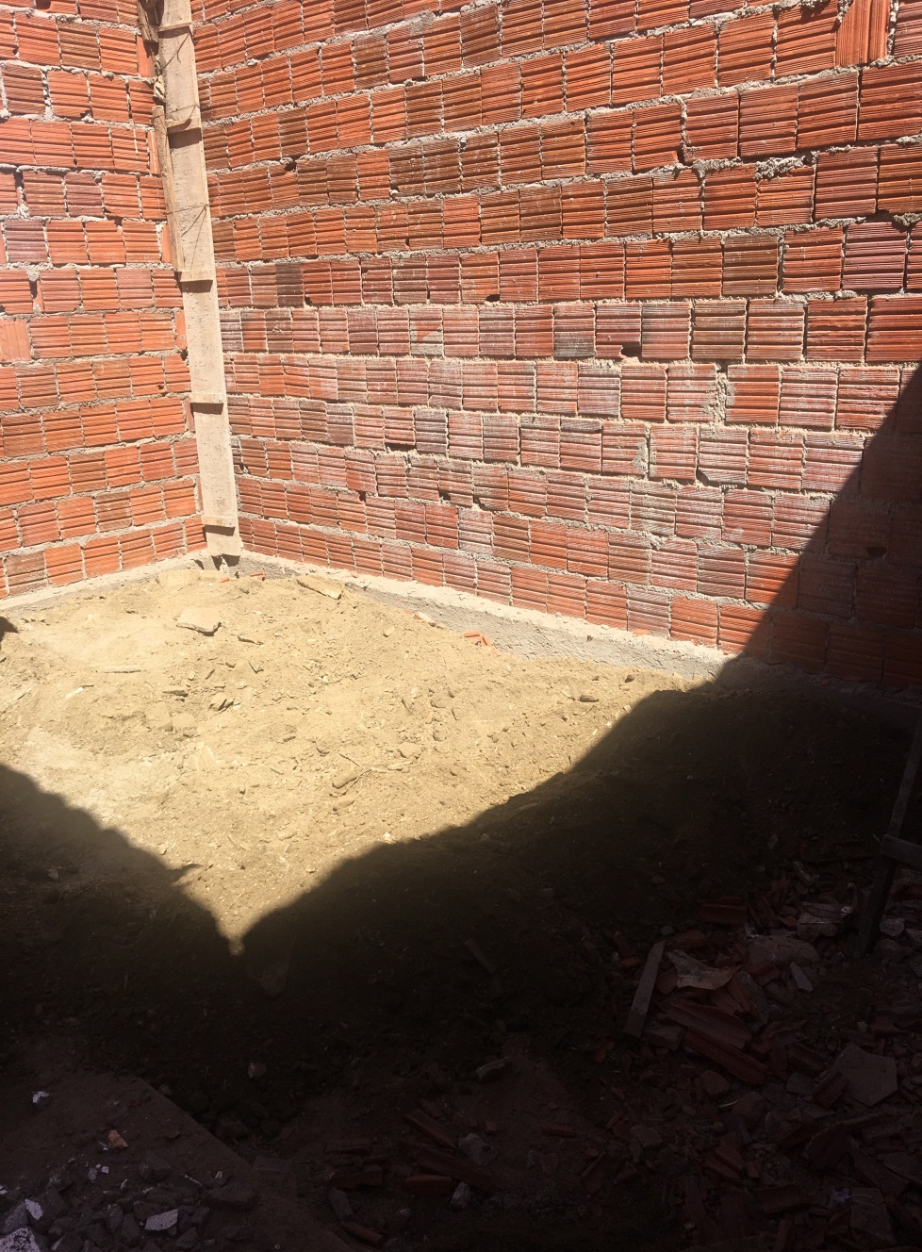

Foto 12 - REFORMA DA ESCOLA DO LOGRADOURO
PREFEITURA MUNICIPAL DE COREMAS | Relatório Fotográfico

7
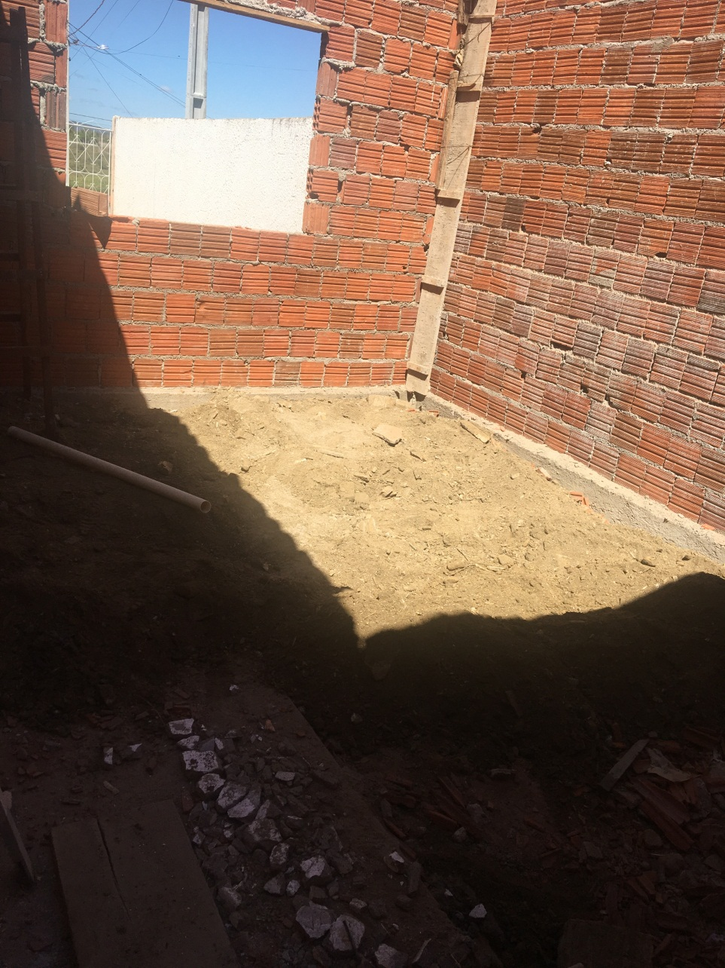

Foto 13 - REFORMA DA ESCOLA DO LOGRADOURO

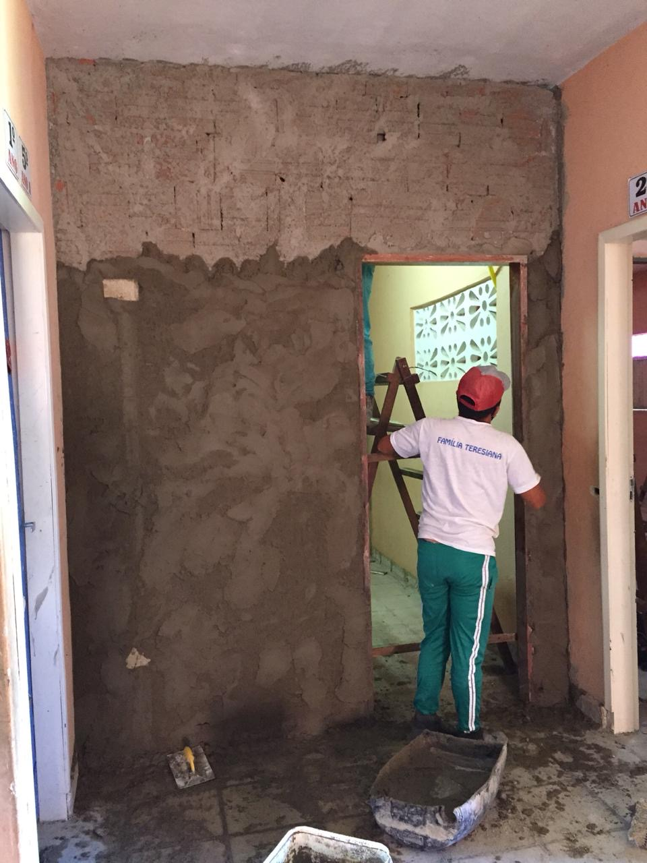

Foto 14 - REFORMA DA ESCOLA DO LOGRADOURO
PREFEITURA MUNICIPAL DE COREMAS | Relatório Fotográfico

8
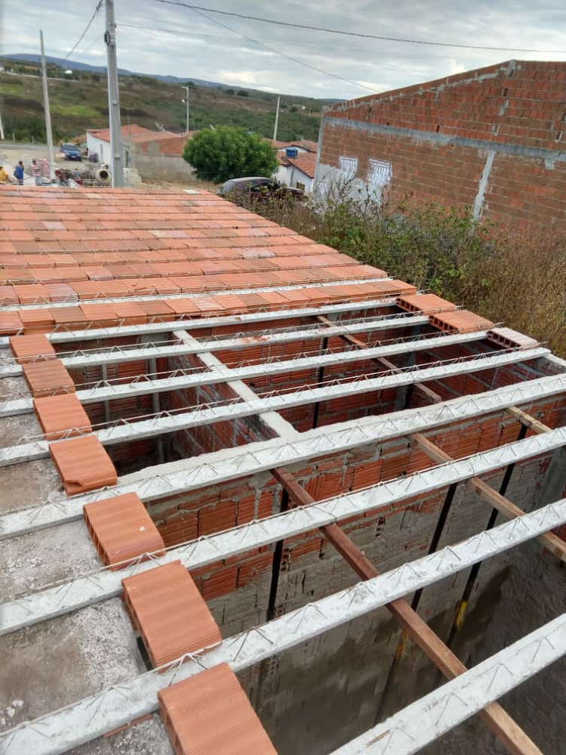

Foto 15 - REFORMA DA ESCOLA DO LOGRADOURO

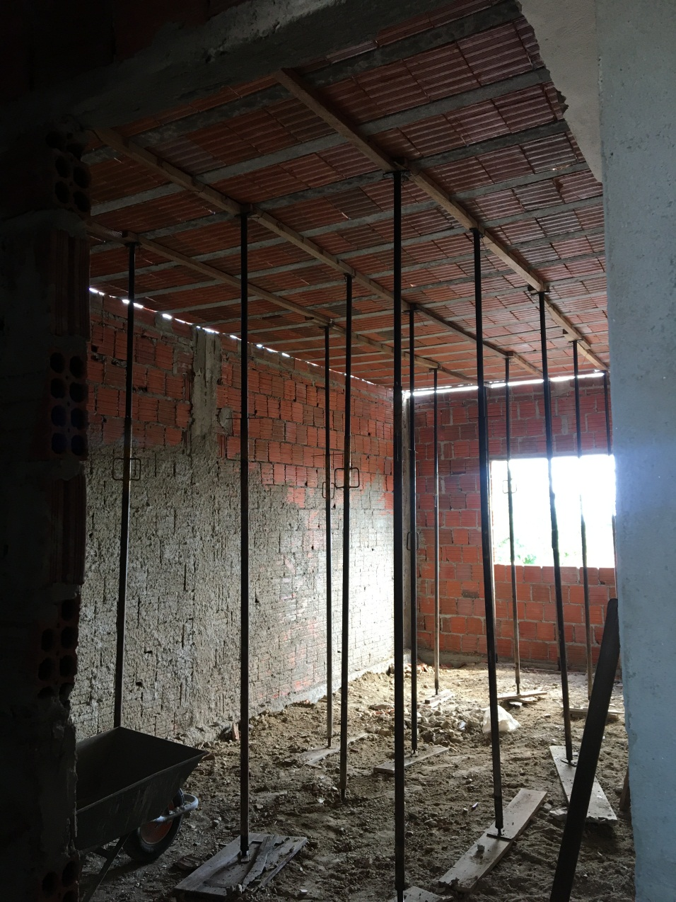

Foto 16 - REFORMA DA ESCOLA DO LOGRADOURO
PREFEITURA MUNICIPAL DE COREMAS | Relatório Fotográfico

9
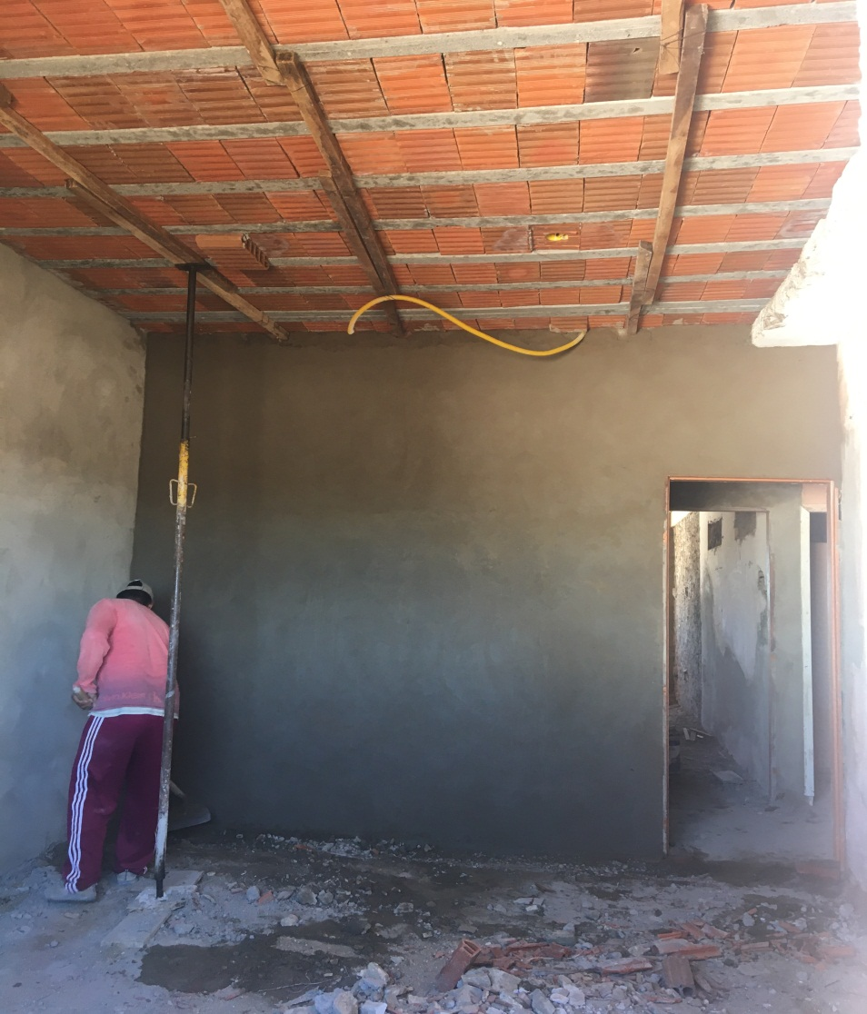

Foto 17 - REFORMA DA ESCOLA DO LOGRADOURO

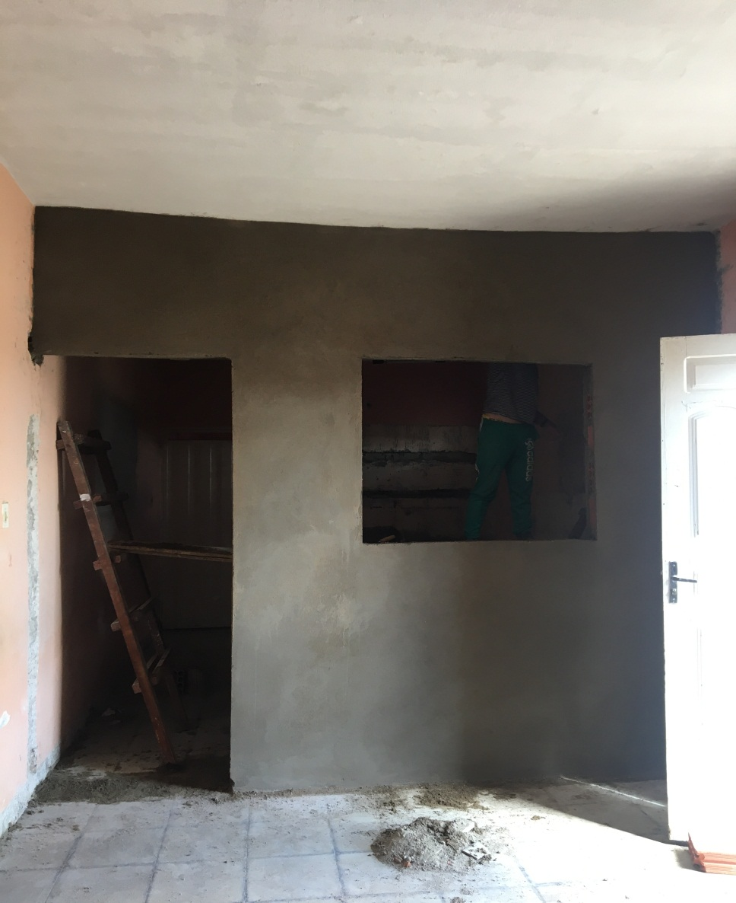

Foto 18 - REFORMA DA ESCOLA DO LOGRADOURO
PREFEITURA MUNICIPAL DE COREMAS | Relatório Fotográfico

10
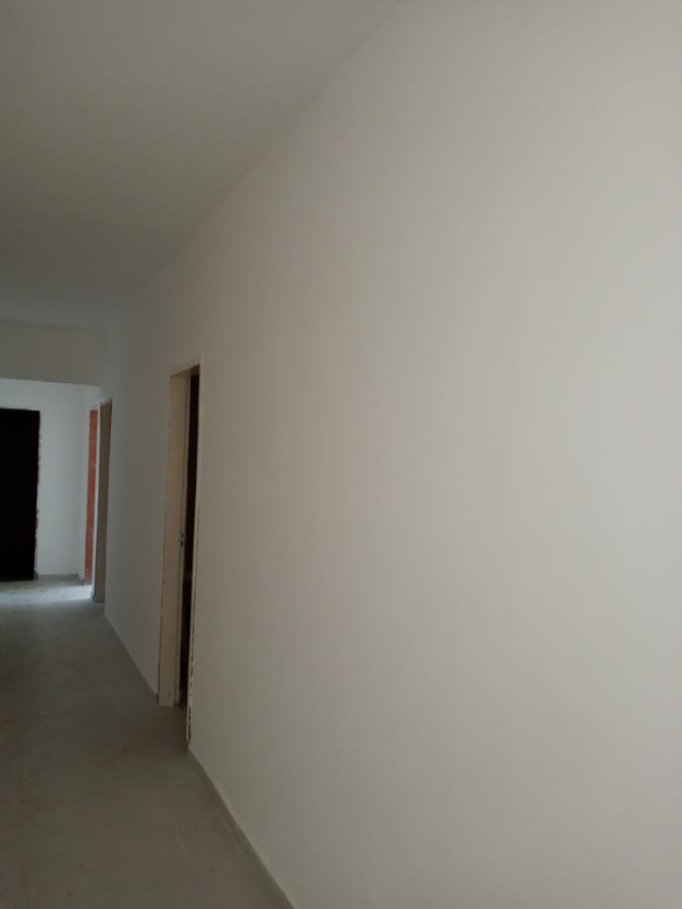

Foto 19 - REFORMA DA ESCOLA DO LOGRADOURO

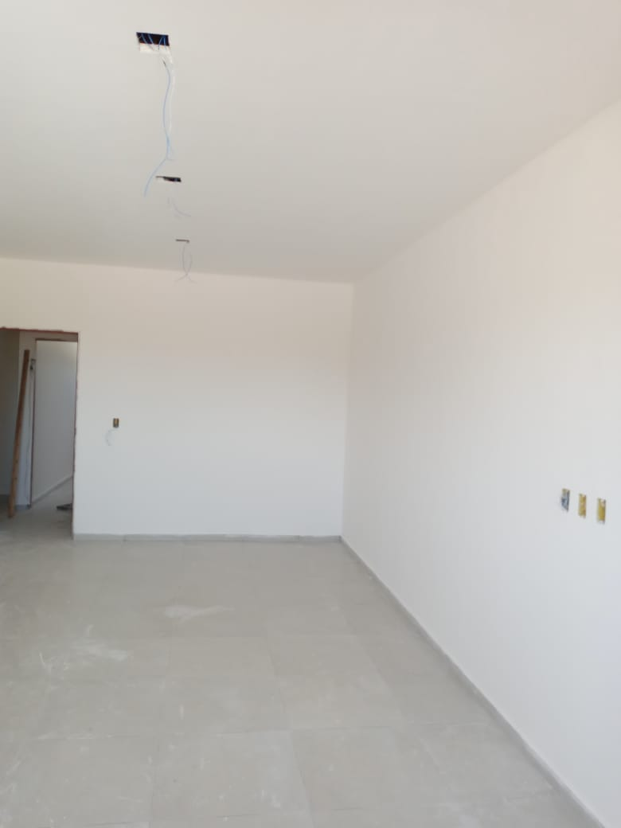

Foto 20 - REFORMA DA ESCOLA DO LOGRADOURO
PREFEITURA MUNICIPAL DE COREMAS | Relatório Fotográfico

11
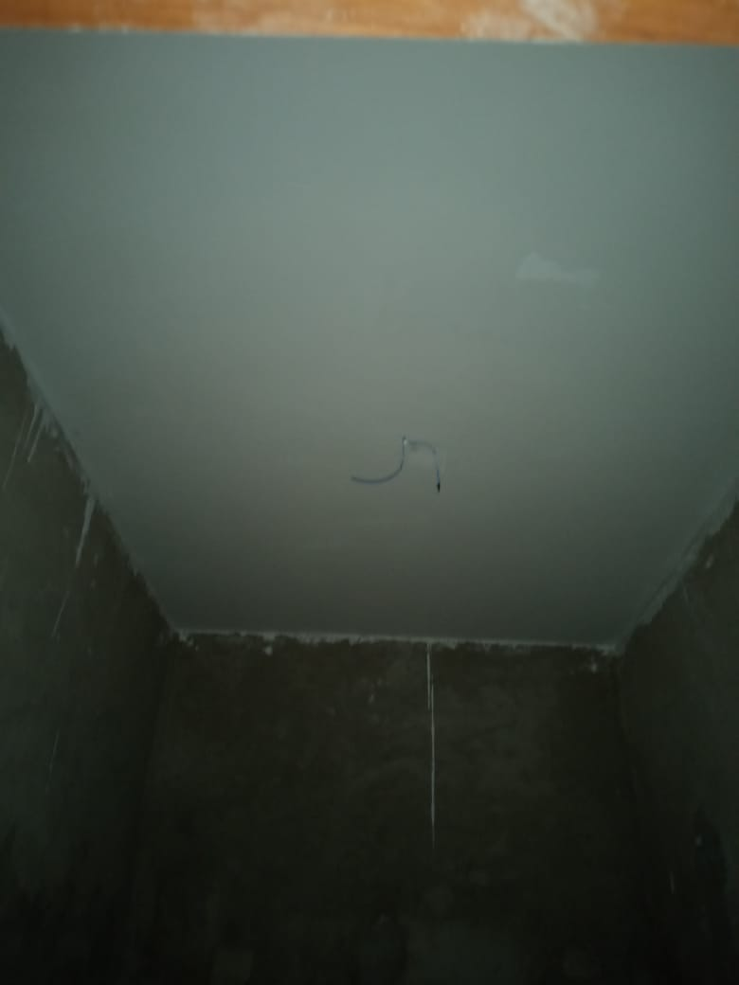

Foto 21 - REFORMA DA ESCOLA DO LOGRADOURO

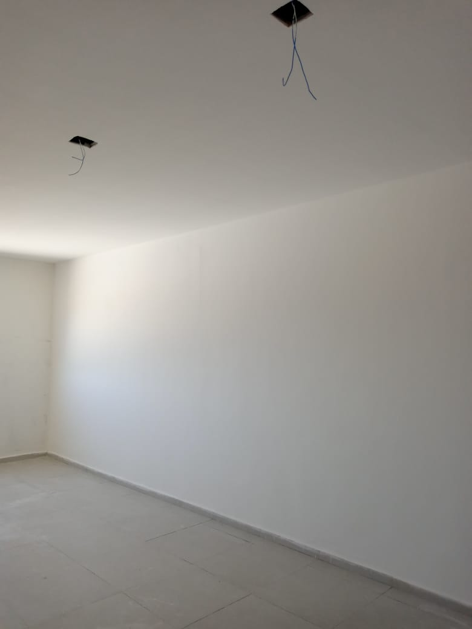

Foto 22 - REFORMA DA ESCOLA DO LOGRADOURO
PREFEITURA MUNICIPAL DE COREMAS | Relatório Fotográfico

12
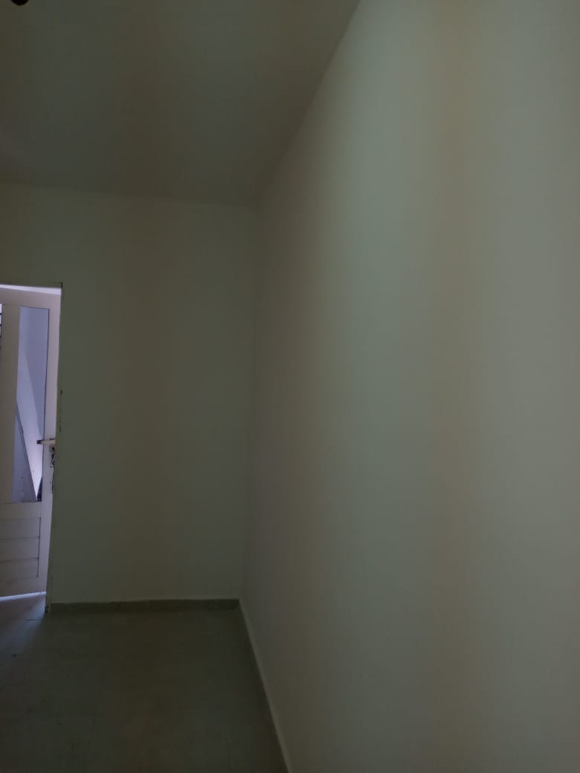

Foto 23 - REFORMA DA ESCOLA DO LOGRADOURO

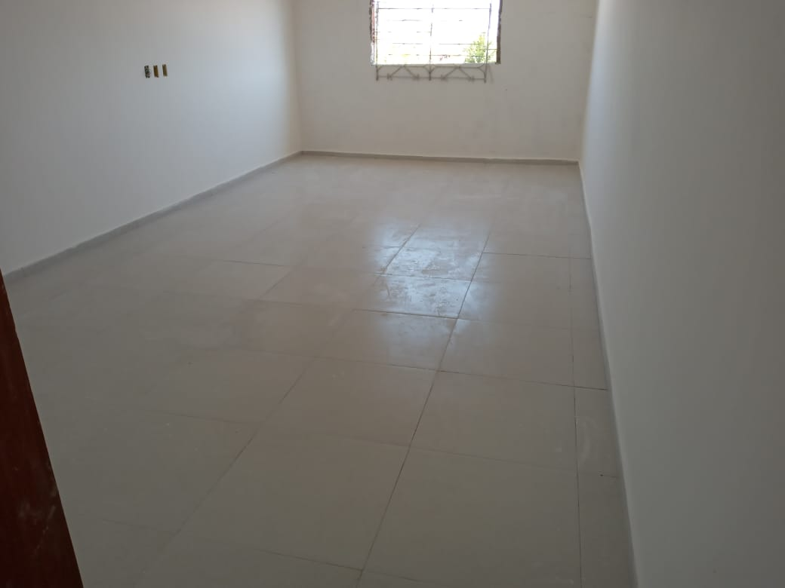

Foto 24 - REFORMA DA ESCOLA DO LOGRADOURO
PREFEITURA MUNICIPAL DE COREMAS | Relatório Fotográfico

13
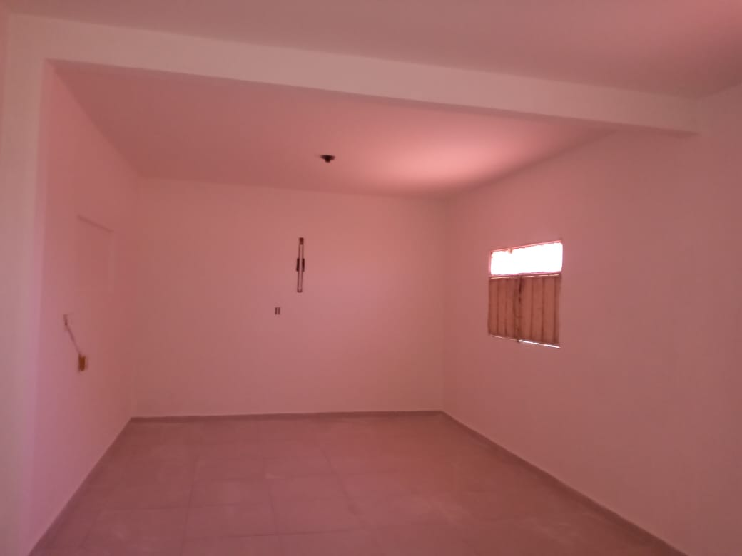

Foto 25 - REFORMA DA ESCOLA DO LOGRADOURO

Foto 26 - REFORMA DA ESCOLA DO LOGRADOURO
PREFEITURA MUNICIPAL DE COREMAS | Relatório Fotográfico

